상품제안서
나빌레라 777 쓰리세븐 라운드 6종 자개에디션 (문자) | 상품코드: F30713

 |  |  |  |  |  |  | 02-412-0044 | www.easy1.co.kr
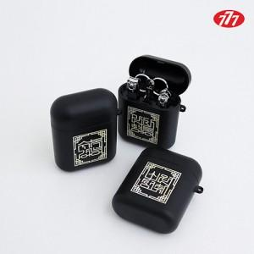

【상세/제작정보】 | <p>100개 이하 40,000원</p><p>&nbsp;</p>

【인쇄/포장옵션】 | 레이저 / 포장비별도

【공급단가】 | 수량 | 50~ | 100~ | 500~ | 1,000~ | 2,000~
*VAT별도 | 단가 | 13,200원 | 12,980원 | 12,650원 | 12,430원 | 12,100원

【상품 URL】 | https://dev.easy1.co.kr:443/src/goods_detail.php?gdno=30713

